Chamados por mês
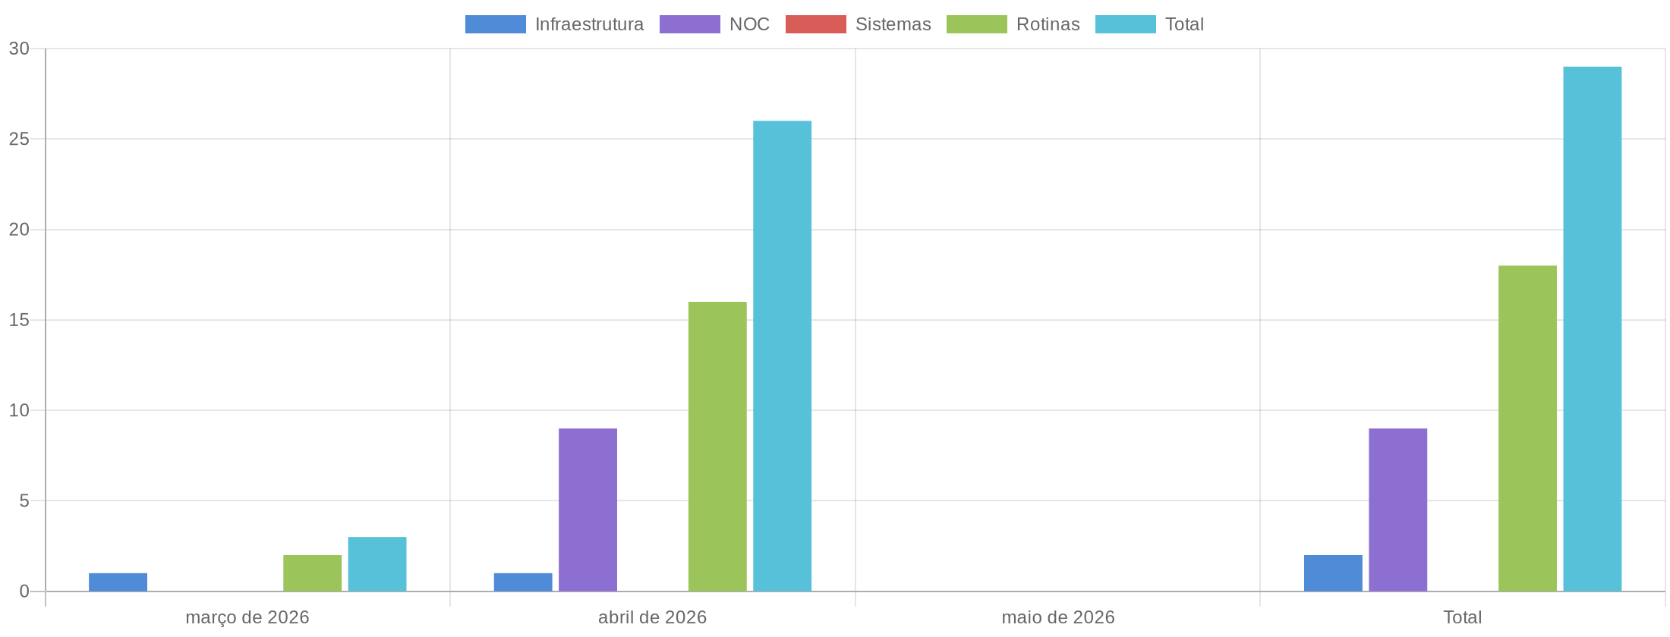
Chamados Por Mês

Total de Chamados
Mês | Infraestrutura | NOC | Sistemas | Rotinas | Total
março de 2026 | 1 | 0 | 0 | 2 | 3
abril de 2026 | 1 | 9 | 0 | 16 | 26
maio de 2026 | 0 | 0 | 0 | 0 | 0
Total | 2 | 9 | 0 | 18 | 29

Apontamento de Horas
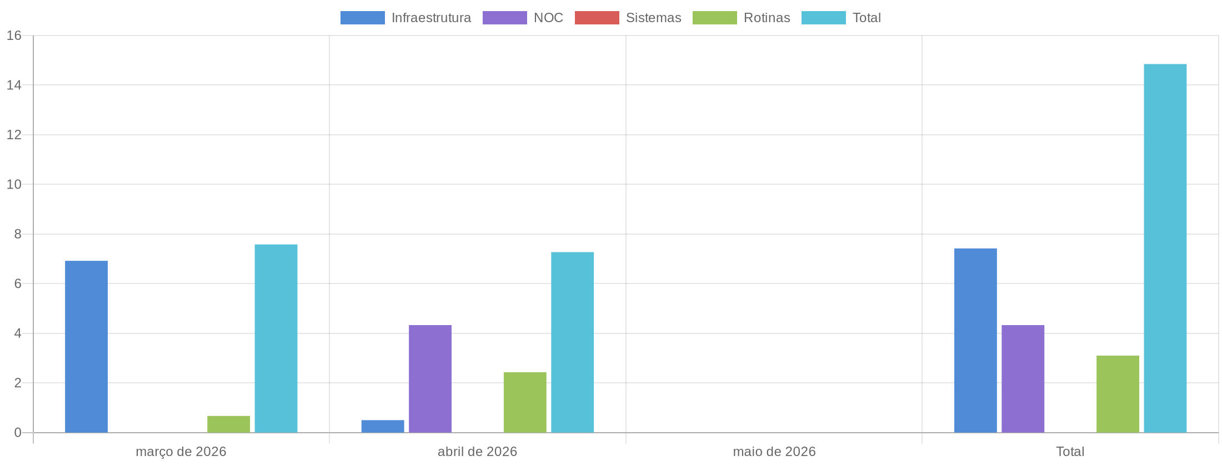
Apontamento de Horas

Total de Horas Apontadas
Mês | Infraestrutura | NOC | Sistemas | Rotinas | Total
março de 2026 | 6.92 | 0.00 | 0.00 | 0.67 | 7.58
abril de 2026 | 0.50 | 4.33 | 0.00 | 2.43 | 7.27
maio de 2026 | 0.00 | 0.00 | 0.00 | 0.00 | 0.00
Total | 7.42 | 4.33 | 0.00 | 3.10 | 14.85

Monitoramento
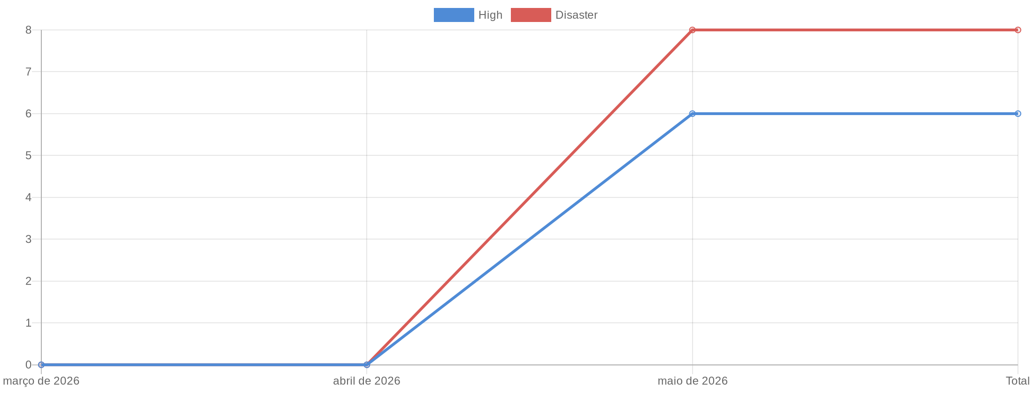
Monitoramento

Total de Alertas por Mês
Mês | High | Disaster | Total
março de 2026 | 0 | 0 | 0
abril de 2026 | 0 | 0 | 0
maio de 2026 | 6 | 8 | 14
Total | 6 | 8 | 14

